Inoxpress 304 - NEREZ
Inoxpress 304 - NEREZ
Kód |  | Popis | Mj | Cena

NX001-015 |  | Nerez. oblouk 15 90° MF | ks | 103.20 Kč
NX001-018 |  | Nerez. oblouk 18 90° MF | ks | 118.80 Kč
NX001-022 |  | Nerez. oblouk 22 90° MF | ks | 141.60 Kč
NX001-028 |  | Nerez. oblouk 28 90° MF | ks | 186.00 Kč
NX001-035 |  | Nerez. oblouk 35 90° MF | ks | 357.60 Kč
NX001-042 |  | Nerez. oblouk 42 90° MF | ks | 570.00 Kč
NX001-054 |  | Nerez. oblouk 54 90° MF | ks | 778.80 Kč
NX001-076 |  | Nerez. oblouk 76 90° MF | ks | 2,025.00 Kč
NX002-015 |  | Nerez. oblouk 15 90° FF | ks | 103.20 Kč
NX002-018 |  | Nerez. oblouk 18 90° FF | ks | 118.80 Kč
NX002-022 |  | Nerez. oblouk 22 90° FF | ks | 141.60 Kč
NX002-028 |  | Nerez. oblouk 28 90° FF | ks | 186.00 Kč
NX002-035 |  | Nerez. oblouk 35 90° FF | ks | 357.60 Kč
NX002-042 |  | Nerez. oblouk 42 90° FF | ks | 570.00 Kč
NX002-054 |  | Nerez. oblouk 54 90° FF | ks | 778.80 Kč
NX002-076 |  | Nerez. oblouk 76 90° FF | ks | 2,025.00 Kč
NX040-015 |  | Nerez. oblouk 15 45° MF | ks | 103.20 Kč
NX040-018 |  | Nerez. oblouk 18 45° MF | ks | 118.80 Kč
NX040-022 |  | Nerez. oblouk 22 45° MF | ks | 141.60 Kč
NX040-028 |  | Nerez. oblouk 28 45° MF | ks | 186.00 Kč
NX040-035 |  | Nerez. oblouk 35 45° MF | ks | 357.60 Kč
NX040-042 |  | Nerez. oblouk 42 45° MF | ks | 570.00 Kč
NX040-054 |  | Nerez. oblouk 54 45° MF | ks | 778.80 Kč
NX040-076 |  | Nerez. oblouk 76 45° MF | ks | 2,025.00 Kč
NX041-015 |  | Nerez. oblouk 15 45° FF | ks | 103.20 Kč
NX041-018 |  | Nerez. oblouk 18 45° FF | ks | 118.80 Kč
NX041-022 |  | Nerez. oblouk 22 45° FF | ks | 141.60 Kč
NX041-028 |  | Nerez. oblouk 28 45° FF | ks | 186.00 Kč
NX041-035 |  | Nerez. oblouk 35 45° FF | ks | 357.60 Kč
NX041-042 |  | Nerez. oblouk 42 45° FF | ks | 570.00 Kč
NX041-054 |  | Nerez. oblouk 54 45° FF | ks | 778.80 Kč
NX041-076 |  | Nerez. oblouk 76 45° FF | ks | 2,025.00 Kč
NX130-015 |  | Nerez. T-kus 15 FFF | ks | 226.80 Kč
NX130-018 |  | Nerez. T-kus 18 FFF | ks | 226.80 Kč
NX130-022 |  | Nerez. T-kus 22 FFF | ks | 238.80 Kč
NX130-028 |  | Nerez. T-kus 28 FFF | ks | 274.80 Kč
NX130-035 |  | Nerez. T-kus 35 FFF | ks | 430.80 Kč
NX130-042 |  | Nerez. T-kus 42 FFF | ks | 598.80 Kč
NX130-054 |  | Nerez. T-kus 54 FFF | ks | 778.80 Kč
NX130-076 |  | Nerez. T-kus 76 FFF | ks | 3,222.00 Kč
NX131-181518 |  | Nerez. T-kus red. 18x15x18 FFF | ks | 222.00 Kč
NX131-221522 |  | Nerez. T-kus red. 22x15x22 FFF | ks | 210.00 Kč
NX131-221822 |  | Nerez. T-kus red. 22x18x22 FFF | ks | 226.80 Kč
NX131-281528 |  | Nerez. T-kus red. 28x15x28 FFF | ks | 279.60 Kč
NX131-281828 |  | Nerez. T-kus red. 28x18x28 FFF | ks | 286.80 Kč
NX131-282228 |  | Nerez. T-kus red. 28x22x28 FFF | ks | 286.80 Kč
NX131-351535 |  | Nerez. T-kus red. 35x15x35 FFF | ks | 406.80 Kč
NX131-352235 |  | Nerez. T-kus red. 35x22x35 FFF | ks | 418.80 Kč
NX131-352835 |  | Nerez. T-kus red. 35x28x35 FFF | ks | 418.80 Kč
NX131-422242 |  | Nerez. T-kus red. 42x22x42 FFF | ks | 574.80 Kč
NX131-422842 |  | Nerez. T-kus red. 42x28x42 FFF | ks | 574.80 Kč
NX131-423542 |  | Nerez. T-kus red. 42x35x42 FFF | ks | 574.80 Kč
NX131-542854 |  | Nerez. T-kus red. 54x28x54 FFF | ks | 708.00 Kč
NX131-543554 |  | Nerez. T-kus red. 54x35x54 FFF | ks | 730.80 Kč
NX131-544254 |  | Nerez. T-kus red. 54x42x54 FFF | ks | 802.80 Kč
NX131-765476 |  | Nerez. T-kus red. 76x54x76 FFF | ks | 2,624.00 Kč
NX243-1815 |  | Nerez. vsuvka red. 18x15 MF | ks | 79.20 Kč
NX243-2215 |  | Nerez. vsuvka red. 22x15 MF | ks | 87.60 Kč
NX243-2218 |  | Nerez. vsuvka red. 22x18 MF | ks | 94.80 Kč
NX243-2815 |  | Nerez. vsuvka red. 28x15 MF | ks | 154.80 Kč
NX243-2818 |  | Nerez. vsuvka red. 28x18 MF | ks | 142.80 Kč
NX243-2822 |  | Nerez. vsuvka red. 28x22 MF | ks | 118.80 Kč
NX243-3522 |  | Nerez. vsuvka red. 35x22 MF | ks | 166.80 Kč
NX243-3528 |  | Nerez. vsuvka red. 35x28 MF | ks | 178.80 Kč
NX243-4228 |  | Nerez. vsuvka red. 42x28 MF | ks | 246.00 Kč
NX243-4235 |  | Nerez. vsuvka red. 42x35 MF | ks | 246.00 Kč
NX243-5435 |  | Nerez. vsuvka red. 54x35 MF | ks | 502.80 Kč
NX243-5442 |  | Nerez. vsuvka red. 54x42 MF | ks | 514.80 Kč
NX243-7622 |  | Nerez. vsuvka red. 76x22 MF | ks | 1,666.00 Kč
NX243-7628 |  | Nerez. vsuvka red. 76x28 MF | ks | 1,666.00 Kč
NX243-7635 |  | Nerez. vsuvka red. 76x35 MF | ks | 1,666.00 Kč
NX243-7642 |  | Nerez. vsuvka red. 76x42 MF | ks | 1,666.00 Kč
NX243-7654 |  | Nerez. vsuvka red. 76x54 MF | ks | 1,666.00 Kč
NX270-015 |  | Nerez. spojka 15 FF | ks | 78.00 Kč
NX270-018 |  | Nerez. spojka 18 FF | ks | 82.80 Kč
NX270-022 |  | Nerez. spojka 22 FF | ks | 93.60 Kč
NX270-028 |  | Nerez. spojka 28 FF | ks | 110.40 Kč
NX270-035 |  | Nerez. spojka 35 FF | ks | 184.80 Kč
NX270-042 |  | Nerez. spojka 42 FF | ks | 249.60 Kč
NX270-054 |  | Nerez. spojka 54 FF | ks | 298.80 Kč
NX270-076 |  | Nerez. spojka 76 FF | ks | 1,126.00 Kč
NX302-015 |  | Nerez. víčko 15 F | ks | 166.80 Kč
NX302-018 |  | Nerez. víčko 18 F | ks | 166.80 Kč
NX302-022 |  | Nerez. víčko 22 F | ks | 178.80 Kč
NX302-028 |  | Nerez. víčko 28 F | ks | 274.80 Kč
NX302-035 |  | Nerez. víčko 35 F | ks | 310.80 Kč
NX302-042 |  | Nerez. víčko 42 F | ks | 594.00 Kč
NX302-054 |  | Nerez. víčko 54 F | ks | 654.00 Kč
NXF130-1515 |  | Nerez. T-kus přech. 15x1/2"Fx15 | ks | 294.00 Kč
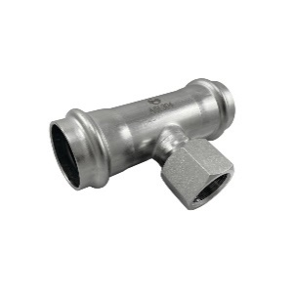
NXF130-1815 |  | Nerez. T-kus přech. 18x1/2"Fx18 | ks | 306.00 Kč
NXF130-2215 |  | Nerez. T-kus přech. 22x1/2"Fx22 | ks | 294.00 Kč
NXF130-2815 |  | Nerez. T-kus přech. 28x1/2"Fx28 | ks | 334.80 Kč
NXF130-3515 |  | Nerez. T-kus přech. 35x1/2"Fx35 | ks | 466.80 Kč
NXF130-4215 |  | Nerez. T-kus přech. 42x1/2"Fx42 | ks | 706.80 Kč
NXF130-5415 |  | Nerez. T-kus přech. 54x1/2"Fx54 | ks | 814.80 Kč
NXF243-1515 |  | Nerez. vsuvka přech. 15x1/2" M | ks | 190.80 Kč
NXF243-1520 |  | Nerez. vsuvka přech. 15x3/4" M | ks | 252.00 Kč
NXF243-1815 |  | Nerez. vsuvka přech. 18x1/2" M | ks | 202.80 Kč
NXF243-1820 |  | Nerez. vsuvka přech. 18x3/4" M | ks | 214.80 Kč
NXF243-2215 |  | Nerez. vsuvka přech. 22x1/2" M | ks | 262.80 Kč
NXF243-2220 |  | Nerez. vsuvka přech. 22x3/4" M | ks | 223.20 Kč
NXF243-2225 |  | Nerez. vsuvka přech. 22x1" M | ks | 298.80 Kč
NXF243-2820 |  | Nerez. vsuvka přech. 28x3/4" M | ks | 334.80 Kč
NXF243-2825 |  | Nerez. vsuvka přech. 28x1" M | ks | 298.80 Kč
NXF243-2832 |  | Nerez. vsuvka přech. 28x1"1/4 M | ks | 460.80 Kč
NXF243-3525 |  | Nerez. vsuvka přech. 35x1" M | ks | 430.80 Kč
NXF243-3532 |  | Nerez. vsuvka přech. 35x1"1/4 M | ks | 446.40 Kč
NXF243-4240 |  | Nerez. vsuvka přech. 42x1"1/2 M | ks | 562.80 Kč
NXF243-5450 |  | Nerez. vsuvka přech. 54x2" M | ks | 750.00 Kč
NXF243-7665 |  | Nerez. vsuvka přech. 76x2-1/2" M | ks | 2,504.00 Kč
NXF270-1515 |  | Nerez. vsuvka přech. 15x1/2" F | ks | 202.80 Kč
NXF270-1815 |  | Nerez. vsuvka přech. 18x1/2" F | ks | 202.80 Kč
NXF270-1820 |  | Nerez. vsuvka přech. 18x3/4" F | ks | 230.40 Kč
NXF270-2215 |  | Nerez. vsuvka přech. 22x1/2" F | ks | 250.80 Kč
NXF270-2220 |  | Nerez. vsuvka přech. 22x3/4" F | ks | 230.40 Kč
NXF270-2225 |  | Nerez. vsuvka přech. 22x1" F | ks | 297.60 Kč
NXF270-2820 |  | Nerez. vsuvka přech. 28x3/4" F | ks | 333.60 Kč
NXF270-2825 |  | Nerez. vsuvka přech. 28x1" F | ks | 354.00 Kč
NXF270-3525 |  | Nerez. vsuvka přech. 35x1" F | ks | 357.60 Kč
NXF270-3532 |  | Nerez. vsuvka přech. 35x1"1/4 F | ks | 478.80 Kč
NXF270-4240 |  | Nerez. vsuvka přech. 42x1"1/2 F | ks | 574.80 Kč
NXF270-5440 |  | Nerez. vsuvka přech. 54x1"1/2 F | ks | 838.80 Kč
NXF270-5450 |  | Nerez. vsuvka přech. 54x2" F | ks | 942.00 Kč
NXF270-7665 |  | Nerez. vsuvka přech. 76x2-1/2" F | ks | 2,744.00 Kč
NXF472-1515 | 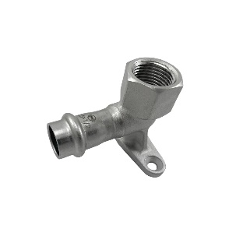 | Nerez. nástěnka 15x1/2" F | ks | 226.80 Kč
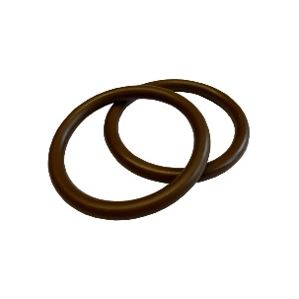
NXKR-FKM-015 |  | Těsnící O-kroužek 15 | ks | 33.60 Kč
NXKR-FKM-018 |  | Těsnící O-kroužek 18 | ks | 36.00 Kč
NXKR-FKM-022 |  | Těsnící O-kroužek 22 | ks | 56.40 Kč
NXKR-FKM-028 |  | Těsnící O-kroužek 28 | ks | 69.60 Kč
NXKR-FKM-035 |  | Těsnící O-kroužek 35 | ks | 92.40 Kč
NXKR-FKM-042 |  | Těsnící O-kroužek 42 | ks | 166.80 Kč
NXKR-FKM-054 |  | Těsnící O-kroužek 54 | ks | 202.80 Kč

Potrubí Inox 304 - NEREZ
Inoxpress 304 - NEREZ
Kód | Popis | Mj | Cena

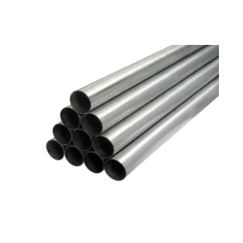
NXTR-015 | Nerez. trubka AISI304, 15x1,0 (6m) | bm | 139.00 Kč
NXTR-018 | Nerez. trubka AISI304, 18x1,0 (6m) | bm | 176.00 Kč
NXTR-022 | Nerez. trubka AISI304, 22x1,2 (6m) | bm | 227.00 Kč
NXTR-028 | Nerez. trubka AISI304, 28x1,2 (6m) | bm | 290.00 Kč
NXTR-035 | Nerez. trubka AISI304, 35x1,5 (6m) | bm | 428.00 Kč
NXTR-042 | Nerez. trubka AISI304, 42x1,5 (6m) | bm | 517.00 Kč
NXTR-054 | Nerez. trubka AISI304, 54x1,5 (6m) | bm | 643.00 Kč
NXTR-076 | Nerez. trubka svař. 76,1x2,0 (6m) | bm | 805.00 Kč
NXTR-088 | Nerez. trubka svař. 88,9x2,0 (6m) | bm | 932.00 Kč
NXTR-108 | Nerez. trubka svař. 108,0x2,0 (6m) | bm | 1,155.00 Kč

Vícevrstvé potrubí RIIFO
Vícevrstvé potrubí RIIFO - PERT, PEX, EVOH
Kód |  | Rozměr | Popis | Mj | Množství (v balení) | Cena

 | Vícevrstvé potrubí RIIFO PE-X - AL - PE-X v tyčích 5m
RFT16-5 |  | 16 x 2 | Vícevrstvé potrubí RIIFO PE-X 5m 16x2,0 (5m) | bm | 5 | 45.27 Kč
RFT20-5 |  | 20 x 2 | Vícevrstvé potrubí RIIFO PE-X 5m 20x2 (5m) | bm | 5 | 65.32 Kč
RFT26-5 |  | 26 x 3 | Vícevrstvé potrubí RIIFO PE-X 5m 26x3 (5m) | bm | 5 | 164.46 Kč
RFT32-5 |  | 32 x 3 | Vícevrstvé potrubí RIIFO PE-X 5m 32x3 (5m) | bm | 5 | 211.34 Kč
RFT40-5 |  | 40 x 4 | Vícevrstvé potrubí RIIFO PE-X 5m 40x4 (5m) | bm | 5 | 358.97 Kč
RFT50-5 |  | 50 x 4,5 | Vícevrstvé potrubí RIIFO PE-X 5m 50x4,5 (5m) | bm | 5 | 540.87 Kč
RFT63-5 |  | 63 x 6 | Vícevrstvé potrubí RIIFO PE-X 5m 63x6 (5m) | bm | 5 | 1,375.82 Kč
RFT75-5 |  | 75 x 7,5 | Vícevrstvé potrubí RIIFO PE-X 5m 75x7,5 (5m) | bm | 5 | 1,888.05 Kč
 | Vícevrstvé potrubí RIIFO PE-X - AL - PE-X svitky bez izolace
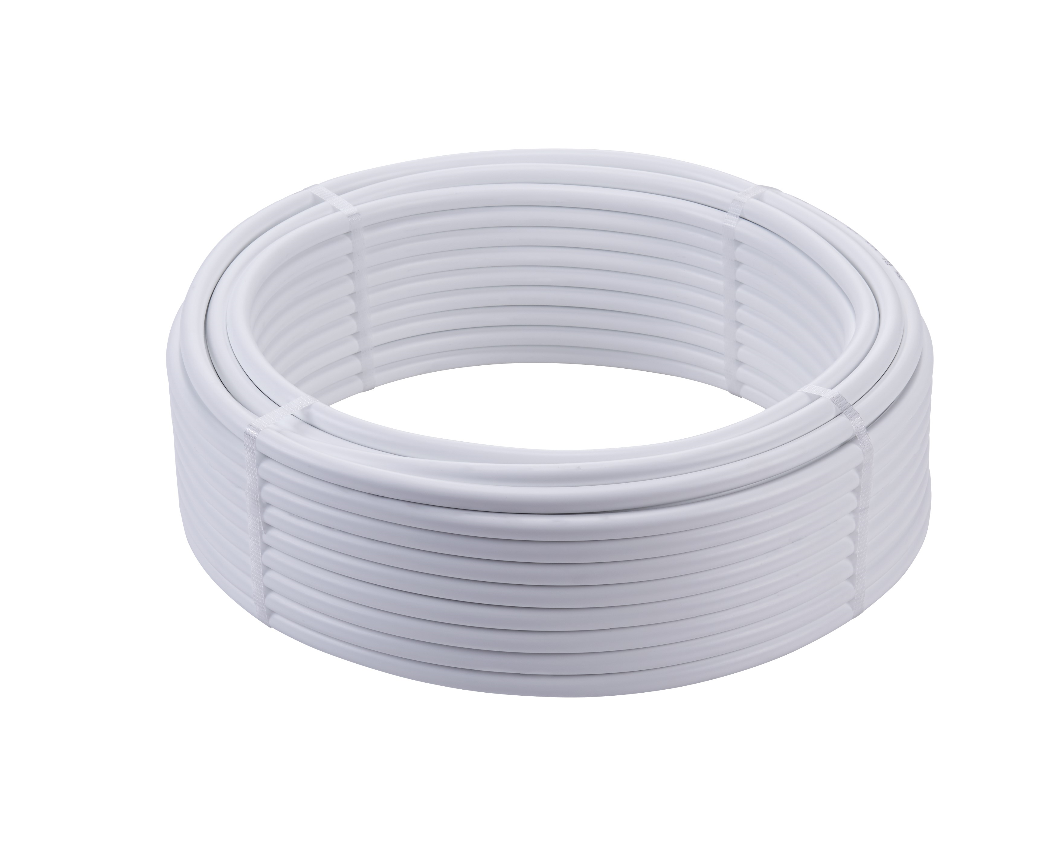
RFS-16-100 |  | 16 x 2 | Vícevrstvé potrubí RIIFO PE-X svitek 16x2,0 | bm | 100 | 34.87 Kč
RFS-16-200 |  | 16 x 2 | Vícevrstvé potrubí RIIFO PE-X svitek 16x2,0 | bm | 200 | 34.87 Kč
RFS-16-500 |  | 16 x 2 | Vícevrstvé potrubí RIIFO PE-X svitek 16x2,0 | bm | 500 | 34.87 Kč
RFS-20-100 |  | 20 x 2 | Vícevrstvé potrubí RIIFO PE-X svitek 20x2,0 | bm | 100 | 51.94 Kč
RFS-26-50 |  | 26 x 3 | Vícevrstvé potrubí RIIFO PE-X svitek 26x3,0 | bm | 50 | 132.82 Kč
RFS-32-50 |  | 32 x 3 | Vícevrstvé potrubí RIIFO PE-X svitek 32x3,0 | bm | 50 | 169.92 Kč
 | Vícevrstvé potrubí RIIFO PE-X - AL - PE-X předizolované svitky
Izolace 9 mm
RFSI-16-50-9R |  | 16 x 2 | Vícevrstvé potrubí RIIFO PE-X 9 mm červená 16x2 | bm | 50 | 62.00 Kč
RFSI-16-50-9B |  | 16 x 2 | Vícevrstvé potrubí RIIFO PE-X 9 mm modrá 16x2 | bm | 50 | 62.00 Kč
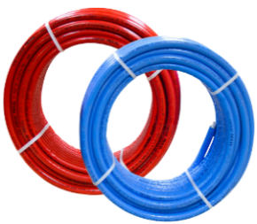
RFSI-20-50-9R |  | 20 x 2 | Vícevrstvé potrubí RIIFO PE-X 9 mm červená 20x2 | bm | 50 | 82.00 Kč
RFSI-20-50-9B |  | 20 x 2 | Vícevrstvé potrubí RIIFO PE-X 9 mm modrá 20x2 | bm | 50 | 82.00 Kč
RFSI-26-50-9R |  | 26 x 3 | Vícevrstvé potrubí RIIFO PE-X 9 mm červená 26x3 | bm | 25 | 135.00 Kč
RFSI-26-50-9B |  | 26 x 3 | Vícevrstvé potrubí RIIFO PE-X 9 mm modrá 26x3 | bm | 50 | 135.00 Kč
RFSI-32-25-9R |  | 32 x 3 | Vícevrstvé potrubí RIIFO PE-X 9 mm červená 32x3 | bm | 25 | 174.00 Kč
RFSI-32-25-9B |  | 32 x 3 | Vícevrstvé potrubí RIIFO PE-X 9 mm modrá 32x3 | bm | 25 | 174.00 Kč
Izolace 13 mm
RFSI-16-50-13R |  | 16 x 2 | Vícevrstvé potrubí RIIFO PE-X 13 mm červená 16x2 | bm | 50 | 74.00 Kč
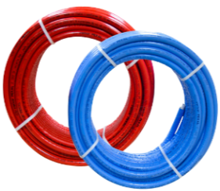
RFSI-16-50-13B |  | 16 x 2 | Vícevrstvé potrubí RIIFO PE-X 13 mm modrá 16x2 | bm | 50 | 74.00 Kč
RFSI-20-50-13R |  | 20 x 2 | Vícevrstvé potrubí RIIFO PE-X 13 mm červená 20x2 | bm | 50 | 94.00 Kč
RFSI-20-50-13B |  | 20 x 2 | Vícevrstvé potrubí RIIFO PE-X 13 mm modrá 20x2 | bm | 50 | 94.00 Kč
RFSI-26-50-13R |  | 26 x 3 | Vícevrstvé potrubí RIIFO PE-X 13 mm červená 26x3 | bm | 25 | 154.00 Kč
RFSI-26-50-13B |  | 26 x 3 | Vícevrstvé potrubí RIIFO PE-X 13 mm modrá 26x3 | bm | 50 | 154.00 Kč
RFSI-32-25-13R |  | 32 x 3 | Vícevrstvé potrubí RIIFO PE-X 13 mm červená 32x3 | bm | 25 | 194.00 Kč
RFSI-32-25-13B |  | 32 x 3 | Vícevrstvé potrubí RIIFO PE-X 13 mm modrá 32x3 | bm | 25 | 194.00 Kč
 | Potrubí s kyslíkovou barierou ARSECO/ FV Plast (PEERT/EVOH)
RF-EVOH-16-600 |  | 16x2,0 | PERT/EVOH ree pětivrstvá trubka s kyslíkovou bariérou EVOH RIIFO | bm | 600 | 29.40 Kč
PRE16200 |  | 16x2,0 | PERT/EVOH ree pětivrstvá trubka s kyslíkovou bariérou EVOH FV-PLAST | bm | 200 | 26.00 Kč
PRE16400 |  | 16x2,0 | PERT/EVOH ree pětivrstvá trubka s kyslíkovou bariérou EVOH FV-PLAST | bm | 400 | 26.00 Kč
PRE16500 |  | 16x2,0 | PERT/EVOH ree pětivrstvá trubka s kyslíkovou bariérou EVOH ARSECO | bm | 500 | 25.00 Kč
PRE17200 |  | 17x2,0 | PERT/EVOH ree pětivrstvá trubka s kyslíkovou bariérou EVOH FV-PLAST | bm | 200 | 32.00 Kč
PRE17400 |  | 17x2,0 | PERT/EVOH ree pětivrstvá trubka s kyslíkovou bariérou EVOH FV-PLAST | bm | 400 | 32.00 Kč
PRE20200 |  | 20x2,0 | PERT/EVOH ree pětivrstvá trubka s kyslíkovou bariérou EVOH FV-PLAST | bm | 200 | 38.00 Kč

Lisovací tvarovky RIIFO
Lisovací tvarovky pro vicevrstvé potrubí
Kód |  | Popis | Mj | Cena
 |  |  |  | Kč
ARS101/16-15 |  | Přípravek pro připojení otopných těles ze zdi 16x15, rozteč 50 mm | ks | 1,100.00 Kč
LTR201/16-16 |  | Lisovací spojka 16x16 | ks | 70.70 Kč
LTR201/20-20 |  | Lisovací spojka 20x20 | ks | 97.80 Kč
LTR201/26-26 |  | Lisovací spojka 26x26 | ks | 151.80 Kč
LTR201/32-32 |  | Lisovací spojka 32x32 | ks | 239.20 Kč
LTR201/40-40 |  | Lisovací spojka 40x40 | ks | 603.20 Kč
LTR201/50-50 |  | Lisovací spojka 50x50 | ks | 904.80 Kč
LTR201/63-63 |  | Lisovací spojka 63x63 | ks | 1,674.40 Kč
LTR201/75-75 |  | Lisovací spojka 75x75 | ks | 2,308.80 Kč
LTR202/20-16 |  | Lisovací spojka reduk. 20x16 | ks | 85.30 Kč
LTR202/26-16 |  | Lisovací spojka reduk. 26x16 | ks | 123.80 Kč
...
LTR217/26-34F |  | Lis. přech.26x3/4"F, přev.mat. | ks | 164.32 Kč
LTR217/26-1F |  | Lis. přech.26x1"F, přev.mat. | ks | 201.76 Kč
LTR217/32-1F |  | Lis. přech.32x1"F, přev.mat. | ks | 226.72 Kč
LTR217/32-54F |  | Lis. přech.32x1 1/4"F, přev.mat. | ks | 430.56 Kč
LTR217/40-54F |  | Lis. přech.40x1 1/4"F, přev.mat. | ks | 717.60 Kč
LTR217/40-64F |  | Lis. přech.40x1 1/2"F, přev.mat. | ks | 873.60 Kč
LTR217/50-64F |  | Lis. přech.50x1 1/2"F, přev.mat. | ks | 977.60 Kč
LTR217/50-2F |  | Lis. přech.50x2"F, přev.mat. | ks | 1,300.00 Kč
LTR217/63-2F |  | Lis. přech.63x2"F, přev.mat. | ks | 1,768.11 Kč
LTR217/75-52F |  | Lis. přech.75x2 1/2"F, přev.mat. | ks | 2,370.77 Kč
LTR205/16 | 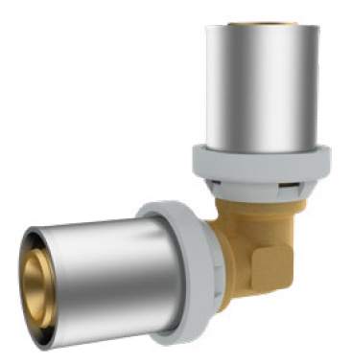 | Lisovací koleno 90° 16 | ks | 91.50 Kč
LTR205/20 |  | Lisovací koleno 90° 20 | ks | 118.60 Kč
LTR205/26 |  | Lisovací koleno 90° 26 | ks | 187.20 Kč
LTR205/32 |  | Lisovací koleno 90° 32 | ks | 280.80 Kč
LTR205/40 |  | Lisovací koleno 90° 40 | ks | 707.20 Kč
LTR205/50 |  | Lisovací koleno 90° 50 | ks | 1,060.80 Kč
LTR205/63 |  | Lisovací koleno 90° 63 | ks | 1,965.60 Kč
LTR205/75 |  | Lisovací koleno 90° 75 | ks | 3,536.00 Kč
LTR207/16-12F |  | Lisovací koleno 90° 16, 1/2"F | ks | 99.80 Kč
LTR207/20-12F |  | Lisovací koleno 90° 20, 1/2"F | ks | 110.20 Kč
LTR207/20-34F |  | Lisovací koleno 90° 20, 3/4"F | ks | 145.60 Kč
LTR207-26-34F |  | Lisovací koleno 90° 26, 3/4"F | ks | 187.20 Kč
LTR207/26-1F |  | Lisovací koleno 90° 26, 1"F | ks | 239.20 Kč
LTR207/32-1F |  | Lisovací koleno 90° 32, 1"F | ks | 270.40 Kč
LTR207/40-54F |  | Lisovací koleno 90° 40, 1 1/4"F | ks | 572.00 Kč
LTR207/40-64F |  | Lisovací koleno 90° 40, 1 1/2"F | ks | 655.20 Kč
LTR207/50-64F |  | Lisovací koleno 90° 50,1 1/2"F | ks | 790.40 Kč
LTR207/63-2F |  | Lisovací koleno 90° 63, 2"F | ks | 1,237.60 Kč
LTR208/16-38M | 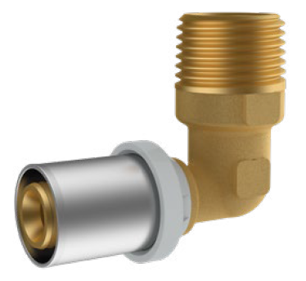 | Lisovací koleno 90° 16, 3/8"M | ks | 102.00 Kč
LTR208/16-12M |  | Lisovací koleno 90° 16, 1/2"M | ks | 104.00 Kč
LTR208/20-12M |  | Lisovací koleno 90° 20, 1/2"M | ks | 124.80 Kč
LTR208/20-34M |  | Lisovací koleno 90° 20, 3/4"M | ks | 145.60 Kč
LTR208/26-34M |  | Lisovací koleno 90° 26, 3/4"M | ks | 187.20 Kč
LTR208/26-1M |  | Lisovací koleno 90° 26, 1"M | ks | 260.00 Kč
LTR208/32-1M |  | Lisovací koleno 90° 32, 1"M | ks | 276.60 Kč
LTR208/40-54M |  | Lisovací koleno 90° 40, 1 1/4"M | ks | 530.40 Kč
LTR208/50-64M |  | Lisovací koleno 90° 50, 1 1/2"M | ks | 790.40 Kč
LTR208/63-2M |  | Lisovací koleno 90° 63, 2"M | ks | 1,372.80 Kč
LTR245/26-26 |  | Koleno 45° 26x26 | ks | 249.60 Kč
LTR245/32-32 |  | Koleno 45° 32x32 | ks | 347.30 Kč
LTR245/40-40 |  | Koleno 45° 40x40 | ks | 744.60 Kč
LTR245/50-50 |  | Koleno 45° 50x50 | ks | 1,028.60 Kč
LTR245/63-63 |  | Koleno 45° 63x63 | ks | 1,876.20 Kč
LTR245/75-75 |  | Koleno 45° 75x75 | ks | 2,371.20 Kč
LTR209/16-16-16 | 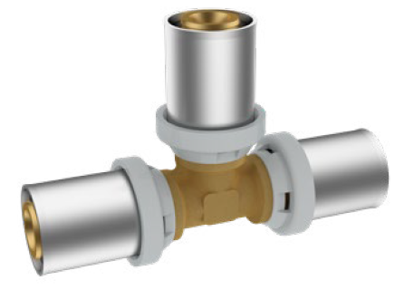 | Lisovací T-kus 16x16x16 | ks | 122.70 Kč
LTR209/20-20-20 |  | Lisovací T-kus 20x20x20 | ks | 158.10 Kč
LTR209/26-26-26 |  | Lisovací T-kus 26x26x26 | ks | 268.30 Kč
LTR209/32-32-32 |  | Lisovací T-kus 32x32x32 | ks | 401.40 Kč
LTR209/40-40-40 |  | Lisovací T-kus 40x40x40 | ks | 884.00 Kč
LTR209/50-50-50 |  | Lisovací T-kus 50x50x50 | ks | 1,362.40 Kč
LTR209/63-63-63 |  | Lisovací T-kus 63x63x63 | ks | 2,537.60 Kč
LTR209/75-75-75 |  | Lisovací T-kus 75x75x75 | ks | 3,848.00 Kč
LTR210/16-20-16 |  | Lisovací T-kus red.16x20x16 | ks | 166.40 Kč
LTR210/20-16-16 |  | Lisovací T-kus red.20x16x16 | ks | 168.50 Kč
LTR210/20-16-20 |  | Lisovací T-kus red.20x16x20 | ks | 178.90 Kč
LTR210/20-20-16 |  | Lisovací T-kus red.20x20x16 | ks | 187.20 Kč
LTR210/20-26-20 |  | Lisovací T-kus red.20x26x20 | ks | 245.40 Kč
LTR210/26-16-16 |  | Lisovací T-kus red.26x16x16 | ks | 220.50 Kč
LTR210/26-16-20 |  | Lisovací T-kus red.26x16x20 | ks | 235.00 Kč
LTR210/26-16-26 |  | Lisovací T-kus red.26x16x26 | ks | 266.20 Kč
LTR210/26-20-16 |  | Lisovací T-kus red.26x20x16 | ks | 239.20 Kč
LTR210/26-20-20 |  | Lisovací T-kus red.26x20x20 | ks | 240.70 Kč
LTR210/26-20-26 |  | Lisovací T-kus red.26x20x26 | ks | 274.60 Kč
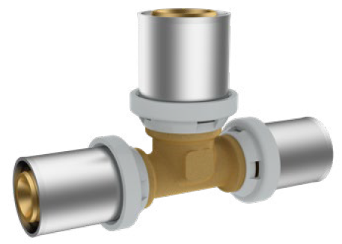
LTR210/26-26-16 |  | Lisovací T-kus red.26x26x16 | ks | 278.70 Kč
LTR210/26-26-20 |  | Lisovací T-kus red.26x26x20 | ks | 295.40 Kč
LTR210/26-32-26 |  | Lisovací T-kus red.26x32x26 | ks | 380.60 Kč
LTR210/32-16-32 |  | Lisovací T-kus red.32x16x32 | ks | 382.70 Kč
LTR210/32-20-32 |  | Lisovací T-kus red.32x20x32 | ks | 384.80 Kč
LTR210/32-26-26 |  | Lisovací T-kus red.32x26x26 | ks | 384.80 Kč
LTR210/32-26-32 |  | Lisovací T-kus red.32x26x32 | ks | 449.30 Kč
LTR210/40-16-40 |  | Lisovací T-kus red.40x16x40 | ks | 707.20 Kč
LTR210/40-20-40 |  | Lisovací T-kus red.40x20x40 | ks | 788.30 Kč
LTR210/40-26-40 |  | Lisovací T-kus red.40x26x40 | ks | 790.40 Kč
LTR210/40-32-40 |  | Lisovací T-kus red.40x32x40 | ks | 838.20 Kč
LTR210-40-32-32 |  | Lisovací T-kus red.40x32x32 | ks | 703.00 Kč
LTR210/50-20-50 |  | Lisovací T-kus red.50x20x50 | ks | 938.10 Kč
LTR210/50-26-50 |  | Lisovací T-kus red.50x26x50 | ks | 1,092.00 Kč
LTR210/50-32-50 |  | Lisovací T-kus red.50x32x50 | ks | 1,160.60 Kč
LTR210/50-40-50 |  | Lisovací T-kus red.50x40x50 | ks | 1,424.80 Kč
...

Rozdělovače podlahového topení
Nerezové rozdělovače podlahového topení
Kód | Popis | Mj | Cena

NR1103-2 | Nerez rozdělovač s průtokoměry, uz.ventily, 2 okruhy | ks | 2,100.00 Kč
NR1103-3 | Nerez rozdělovač s průtokoměry, uz.ventily, 3 okruhy | ks | 2,200.00 Kč
NR1103-4 | Nerez rozdělovač s průtokoměry, uz. ventily, 4 okruhy | ks | 2,770.00 Kč
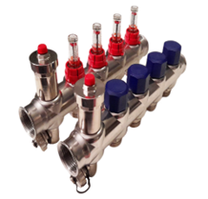
NR1103-5 | Nerez rozdělovač s průtokoměry, uz. ventily, 5 okruhů | ks | 2,940.00 Kč
NR1103-6 | Nerez rozdělovač s průtokoměry, uz. ventily, 6 okruhů | ks | 3,440.00 Kč
NR1103-7 | Nerez rozdělovač s průtokoměry, uz. ventily, 7 okruhů | ks | 4,100.00 Kč
NR1103-8 | Nerez rozdělovač s průtokoměry, uz. ventily, 8 okruhů | ks | 4,220.00 Kč
NR1103-9 | Nerez rozdělovač s průtokoměry, uz. ventily, 9 okruhů | ks | 4,700.00 Kč
NR1103-10 | Nerez rozdělovač s průtokoměry, uz. ventily, 10 okruhů | ks | 5,200.00 Kč
NR1103-11 | Nerez rozdělovač s průtokoměry, uz. ventily, 11 okruhů | ks | 5,500.00 Kč
NR1103-12 | Nerez rozdělovač s průtokoměry, uz. ventily, 12 okruhů | ks | 5,800.00 Kč
RF1103/02 | Nerezový rozdělovač 1"F, kulové kohouty s teploměry, průtokoměry 1-5 l/min, auto. odvzdušňovací ventily, napouštěcí a vypouštěcí ventily, přípojkami 3/4"F Eurokonus, počet okruhů 2 | ks | 3,649.00 Kč
RF1103/03 | Nerezový rozdělovač 1"F, kulové kohouty s teploměry, průtokoměry 1-5 l/min, auto. odvzdušňovací ventily, napouštěcí a vypouštěcí ventily, přípojkami 3/4"F Eurokonus, počet okruhů 3 | ks | 4,130.00 Kč
RF1103/04 | Nerezový rozdělovač 1"F, kulové kohouty s teploměry, průtokoměry 1-5 l/min, auto. odvzdušňovací ventily, napouštěcí a vypouštěcí ventily, přípojkami 3/4"F Eurokonus, počet okruhů 4 | ks | 4,633.00 Kč
RF1103/05 | Nerezový rozdělovač 1"F, kulové kohouty s teploměry, průtokoměry 1-5 l/min, auto. odvzdušňovací ventily, napouštěcí a vypouštěcí ventily, přípojkami 3/4"F Eurokonus, počet okruhů 5 | ks | 5,164.00 Kč
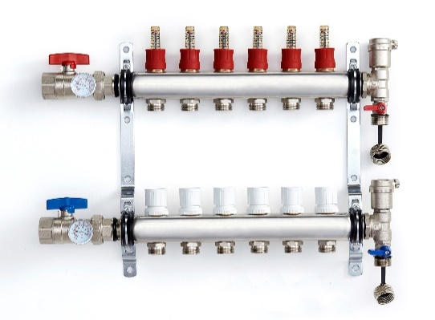
RF1103/06 | Nerezový rozdělovač 1"F, kulové kohouty s teploměry, průtokoměry 1-5 l/min, auto. odvzdušňovací ventily, napouštěcí a vypouštěcí ventily, přípojkami 3/4"F Eurokonus, počet okruhů 6 | ks | 5,665.00 Kč
RF1103/07 | Nerezový rozdělovač 1"F, kulové kohouty s teploměry, průtokoměry 1-5 l/min, auto. odvzdušňovací ventily, napouštěcí a vypouštěcí ventily, přípojkami 3/4"F Eurokonus, počet okruhů 7 | ks | 6,160.00 Kč
RF1103/08 | Nerezový rozdělovač 1"F, kulové kohouty s teploměry, průtokoměry 1-5 l/min, auto. odvzdušňovací ventily, napouštěcí a vypouštěcí ventily, přípojkami 3/4"F Eurokonus, počet okruhů 8 | ks | 6,730.00 Kč
RF1103/09 | Nerezový rozdělovač 1"F, kulové kohouty s teploměry, průtokoměry 1-5 l/min, auto. odvzdušňovací ventily, napouštěcí a vypouštěcí ventily, přípojkami 3/4"F Eurokonus, počet okruhů 9 | ks | 7,237.00 Kč
RF1103/10 | Nerezový rozdělovač 1"F, kulové kohouty s teploměry, průtokoměry 1-5 l/min, auto. odvzdušňovací ventily, napouštěcí a vypouštěcí ventily, přípojkami 3/4"F Eurokonus, počet okruhů 10 | ks | 7,752.00 Kč
RF1103/11 | Nerezový rozdělovač 1"F, kulové kohouty s teploměry, průtokoměry 1-5 l/min, auto. odvzdušňovací ventily, napouštěcí a vypouštěcí ventily, přípojkami 3/4"F Eurokonus, počet okruhů 11 | ks | 8,288.00 Kč
RF1103/12 | Nerezový rozdělovač 1"F, kulové kohouty s teploměry, průtokoměry 1-5 l/min, auto. odvzdušňovací ventily, napouštěcí a vypouštěcí ventily, přípojkami 3/4"F Eurokonus, počet okruhů 12 | ks | 8,837.00 Kč

Skříně pro rozdělovače
Skříně pro rozdělovače podlahového topení
Kód |  |  | Rozměr |  | Popis | Mj | Cena
 |  | A | B | C
SK.PO.340 | 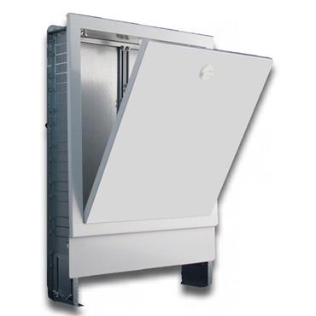 | 340 | 615-705 | 110-175 | Skříň pro podlahové topení podomítková 340 mm | ks | 2,230.00 Kč
SK.PO.440 |  | 440 | 615-705 | 110-175 | Skříň pro podlahové topení podomítková 440 mm | ks | 2,280.00 Kč
SK.PO.570 |  | 570 | 615-705 | 110-175 | Skříň pro podlahové topení podomítková 570 mm | ks | 2,448.00 Kč
SK.PO.720 |  | 720 | 615-705 | 110-175 | Skříň pro podlahové topení podomítková 720mm | ks | 2,702.00 Kč
SK.PO.780 |  | 780 | 615-705 | 110-175 | Skříň pro podlahové topení podomítková 780mm | ks | 2,740.00 Kč
SK.PO.970 |  | 970 | 615-705 | 110-175 | Skříň pro podlahové topení podomítková 970 mm | ks | 3,280.00 Kč
SK.PO.1070 |  | 1070 | 575-665 | 110-175 | Skříň pro podlahové topení podomítková 1070 mm | ks | 3,570.00 Kč
SK.NO.385 | 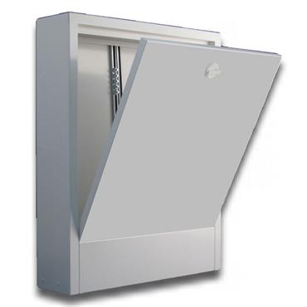 | 385 | 580 | 120 | Skříň pro podlahové topení nástěnná 385 mm | ks | 2,079.00 Kč
SK.NO.480 |  | 480 | 580 | 120 | Skříň pro podlahové topení nástěnná 480 mm | ks | 2,160.00 Kč
SK.NO.610 |  | 610 | 580 | 120 | Skříň pro podlahové topení nástěnná 610 mm | ks | 2,333.00 Kč
SK.NO.760 |  | 760 | 580 | 120 | Skříň pro podlahové topení nástěnná 760 mm | ks | 2,576.00 Kč
SK.NO.840 |  | 840 | 580 | 120 | Skříň pro podlahové topení nástěnná 840 mm | ks | 2,864.00 Kč
SK.NO.1010 |  | 1010 | 580 | 120 | Skříň pro podlahové topení nástěnná 1010 mm | ks | 3,164.00 Kč
SK.NO.1110 |  | 1110 | 580 | 120 | Skříň pro podlahové topení nástěnná 1110 mm | ks | 3,454.00 Kč

Příslušenství pro podlah.topení
...
PPT905003000 |  | Upevňovací lišta 16-20 x 1000mm | ks | 110.00 Kč
PPT-K901A001 |  | Fólie na podlahové topení s rastrem | M2 | 36.00 Kč
PPT900010030 |  | Syst. rohož vč. fólie 1x10mx30mm | M2 | 250.00 Kč
PPT902001030 |  | Syst. nop. deska 30/20 1400x800 | M2 | 440.00 Kč
PPT902002011 |  | Syst. nop. deska 11/20 1400x800 | M2 | 350.00 Kč
PPT902003000 |  | Syst. nop. deska 00/20 1400x800 | M2 | 310.00 Kč
93855030672200 |  | Elektro hlavice M.30 x 1,5 230 V | ks | 500.00 Kč
PPTMIX000001 |  | Mixažní sada, rozteč 235 až 210 mm, čerpadlo Wilo trojcestný ventil ESBE 20-50 °C Kvs 3,4 | ks | 10,990.00 Kč
TA1304-16 |  | Svěrné šroubení AL-pex 3/4"x16 | ks | 94.50 Kč
TA1304-17 |  | Svěrné šroubení AL-pex 3/4"x17 | ks | 120.00 Kč
TA1304-20 |  | Svěrné šroubení AL-pex 3/4x20 | ks | 120.00 Kč
EL/1000-8 | 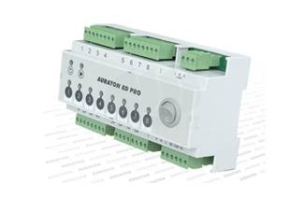 | AURATON 8D - ovládací terminál podlahového vytápění, až 8 nezávisle řízených zón (4x vstup pro termostat, 8x výstup 230V), 3 pohony (30W na každou zónu), LED signalizace provozu, max. zatížení relé pro spínání čerpadla/kotle: 230 VAC, 2A (beznapěťový kontakt COM, NO, NC), lišta DIN, IP 20, 18,5cm x 10,5 cm x 8,5 cm | ks | 3,750.00 Kč

Mosazné závitové tvarovky
...
Mosazné závitové tvarovky
MT411/34 | Víčko 3/4" | ks | 28.00 Kč
MT411/38 | Víčko 3/8" | ks | 10.00 Kč
MT411/54 | Víčko 5/4" | ks | 123.00 Kč
MT412/1 | Top. šroub. přimé 1" | ks | 248.00 Kč
MT412/12 | Top. šroub. přimé 1/2" | ks | 86.00 Kč
MT412/2 | Top. šroub. přimé 2" | ks | 713.00 Kč
MT412/34 | Top. šroub. přimé 3/4" | ks | 147.00 Kč
MT412/38 | Top. šroub. přimé 3/8" | ks | 63.00 Kč
MT412/54 | Top. šroub. přimé 5/4" | ks | 373.00 Kč
MT412/64 | Top. šroub. přimé 6/4" | ks | 479.00 Kč
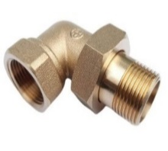
MT413/1 | Top. šroub. rohové 1" | ks | 344.00 Kč
MT413/12 | Top. šroub. rohové 1/2" | ks | 116.00 Kč
MT413/2 | Top. šroub. rohové 2" | ks | 1,242.00 Kč
MT413/34 | Top. šroub. rohové 3/4" | ks | 184.00 Kč
MT413/38 | Top. šroub. rohové 3/8" | ks | 80.00 Kč
MT413/54 | Top. šroub. rohové 5/4" | ks | 533.00 Kč
MT413/64 | Top. šroub. rohové 6/4" | ks | 825.00 Kč
MT414/12-34 | Půlšroubení 1/2" x 3/4" | ks | 53.00 Kč
MT414/1-54 | Půlšroubení 1" x 5/4" | ks | 161.00 Kč
MT414/34-1 | Půlšroubení 3/4" x 1" | ks | 80.00 Kč
MT415/1-12-1 | T-kus red. 1"x 1/2"x 1" | ks | 161.00 Kč
MT415/1-34-1 | T-kus red. 1"x 3/4"x 1" | ks | 163.00 Kč
MT415/34-12-34 | T-kus red. 3/4"x 1/2"x 3/4" | ks | 95.00 Kč
MT416/12-34 | Nátrubek red. 1/2"x 3/4" | ks | 58.00 Kč
MT416/12-38 | Nátrubek red. 1/2"x 3/8" | ks | 34.00 Kč
MT416/1-34 | Nátrubek red. 1"x 3/4" | ks | 111.00 Kč
...

Mosazné armatury
Mosazné armatury (filtry, zpětné klapky, sací koše)
Kód | Popis | Mj | Cena

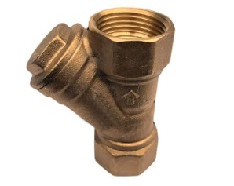
MA2005/12 | Šikmý filtr "Y" 1/2" | ks | 139.00 Kč
MA2005/34 | Šikmý filtr "Y" 3/4" | ks | 196.00 Kč
MA2005/1 | Šikmý filtr "Y" 1" | ks | 294.00 Kč
MA2005/54 | Šikmý filtr "Y" 5/4" | ks | 522.00 Kč
MA2005/64 | Šikmý filtr "Y" 6/4" | ks | 683.00 Kč
MA2005/2 | Šikmý filtr "Y" 2" | ks | 1,154.00 Kč
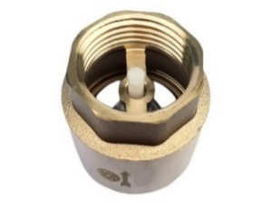
MA2002/12 | Zpětná klapka plast. talíř 1/2" | ks | 102.00 Kč
MA2002/34 | Zpětná klapka plast. talíř 3/4" | ks | 139.00 Kč
MA2002/1 | Zpětná klapka plast.talíř 1" | ks | 217.00 Kč
MA2002/54 | Zpětná klapka plast. talíř 5/4" | ks | 349.00 Kč
MA2002/64 | Zpětná klapka plast. talíř 6/4" | ks | 490.00 Kč
MA2002/2 | Zpětná klapka plast. talíř 2" | ks | 688.00 Kč
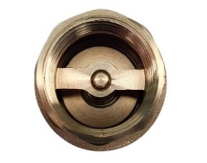
MA2003/12 | Zpětná klapka celokovová 1/2" | ks | 114.00 Kč
MA2003/34 | Zpětná klapka celokovová 3/4" | ks | 147.00 Kč
MA2003/1 | Zpětná klapka celokovová 1" | ks | 253.00 Kč
MA2003/54 | Zpětná klapka celokovová 5/4" | ks | 409.00 Kč
MA2003/64 | Zpětná klapka celokovová 6/4" | ks | 618.00 Kč
MA2003/2 | Zpětná klapka celokovová 2" | ks | 871.00 Kč
MA2006/12 | Vodorovná zpětná klapka 1/2" | ks | 157.00 Kč
MA2006/34 | Vodorovná zpětná klapka 3/4" | ks | 224.00 Kč
MA2006/1 | Vodorovná zpětná klapka 1" | ks | 338.00 Kč
MA2006/54 | Vodorovná zpětná klapka 5/4" | ks | 482.00 Kč
MA2006/64 | Vodorovná zpětná klapka 6/4" | ks | 674.00 Kč
MA2006/2 | Vodorovná zpětná klapka 2" | ks | 915.00 Kč
MA2001/12 | Sací koš s nerez sítkem 1/2" | ks | 76.00 Kč
MA2001/34 | Sací koš s nerez sítkem 3/4" | ks | 124.00 Kč
MA2001/1 | Sací koš s nerez sítkem 1" | ks | 164.00 Kč
MA2001/54 | Sací koš s nerez sítkem 5/4" | ks | 236.00 Kč
...

Nerezové vlnovce
...
NV0741205 |  | Nerezový vlnovec 1/2" (5m/bal) | m | 220.00 Kč
NV0741630 |  | Nerezový vlnovec 3/4" (30m/bal) | m | 220.40 Kč
NV0742005 |  | Nerezový vlnovec 1" (5m/bal) | m | 370.00 Kč
NV0742010 |  | Nerezový vlnovec 1" (10m/bal) | m | 370.00 Kč
NV0742030 |  | Nerezový vlnovec 1" (30m/bal) | m | 342.00 Kč
NV0741200 |  | Matice 1/2" k nerezovému vlnovci + těsnění (10ks/bal) | ks | 33.00 Kč
NV0741600 |  | Matice 3/4" k nerezovému vlnovci + těsnění (10ks/bal) | ks | 39.00 Kč
NV0742000 |  | Matice 1" k nerezovému vlnovci + těsnění (10ks/bal) | ks | 78.00 Kč
NV0740112 |  | Mosazná vsuvka 1/2" velkoplošná k nerez. vlnovci | ks | 80.00 Kč
NV0740116 |  | Mosazná vsuvka 3/4" velkoplošná k nerez. vlnovci | ks | 110.00 Kč
NV0740120 |  | Mosazná vsuvka 1" velkoplošná k nerez. vlnovci | ks | 170.00 Kč
NV0740000 | 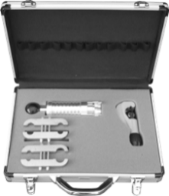 | Kufr se sadou na lisování SMART (XL) - obrubovací nástroj - čelisti 1/2" - 3/4", 3/8" - 1" - řezák trubek 6-35 mm | ks | 7,200.00 Kč

Poslední strana
jsme Vašimi partnery řešení TZB
...

